信用交易
融资融券市场交易数据统计(2023-11-30)

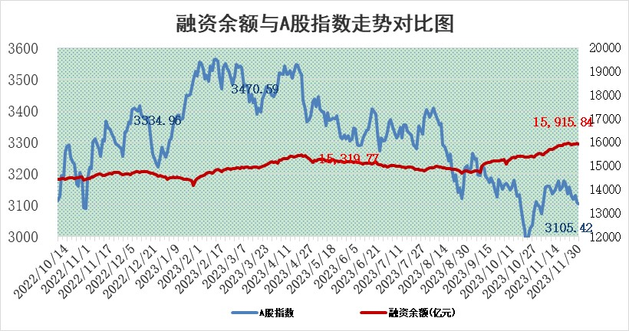
标的证券 | 融资融券余额（亿元） | 融资余额（亿元） | 融券余额（亿元） | 融资买入额（亿元） | 融资融券规模变化（亿元） | 融资余额增幅(‰) | 融券余额增幅(%)
统计数据 | 16,719.71 | 15,915.84 | 794.52 | 540.71 | -26.03 | -1.76 | 0.24

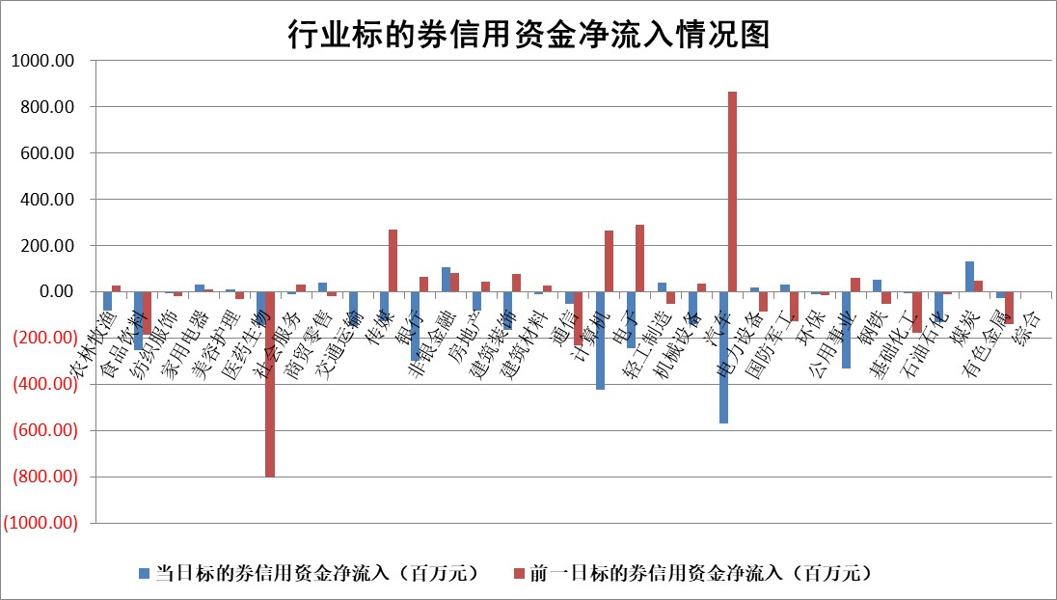

 |  |  |  |  |  |  |  | 2

标的基金代码 | 标的基金简称 | 融资余额/市值(%) | 融资余额增幅(%) | 融资买入额/成交金额(%) | （融资余额净增额-融券余额净增额）/市值(‱) | 融券余额降幅(%) | ABS[（融资余额净增额-融券余额净增额）/市值净增额-1](%)
159902 | 华夏中小板ETF | 0.00 | 0.00 | 0.00 | 0.00 | 0.00 | 100.00
159915 | 易方达创业板ETF | 3.44 | -0.31 | 26835.36 | -0.57 | 7.67 | 101.53
159919 | 嘉实沪深300ETF | 3.37 | 1.59 | 9.79 | 5.74 | 12.76 | 76.84
159920 | 华夏恒生ETF | 67.17 | -0.25 | 14.67 | -17.05 | -0.50 | 134.34
159922 | 嘉实中证500ETF | 1.16 | 3.48 | 201.75 | 5.39 | 0.63 | 119.41
159925 | 南方沪深300ETF | 0.17 | 0.48 | 0.05 | 0.08 | 0.00 | 99.64
159928 | 消费ETF | 1.03 | -1.02 | 1.99 | -1.10 | -0.84 | 101.96
159934 | 易方达黄金ETF | 236.76 | -0.34 | 14.42 | -81.61 | 0.00 | 362.82
159939 | 全指信息技术ETF | 0.83 | 0.67 | 16.97 | 0.58 | 0.56 | 101.03
159940 | 全指金融地产ETF | 0.11 | 0.63 | 0.00 | 0.07 | 0.00 | 99.39
159995 | 半导体芯片ETF | 2.68 | -0.25 | 99.68 | -0.90 | -1.31 | 100.00
159997 | 天弘中证电子ETF | 1.79 | -3.12 | 1.76 | -9.19 | -4.71 | 78.84
159998 | 天弘中证计算机主题ETF | 0.61 | 6.15 | 0.14 | 0.96 | -7.92 | 101.29
510050 | 华夏上证50ETF | 8.41 | -0.34 | 132.16 | -3.20 | -7.06 | 103.38
510180 | 华安上证180ETF | 0.53 | -0.43 | 0.73 | -0.21 | 10.74 | 100.76
510880 | 华泰柏瑞红利ETF | 0.37 | 0.03 | 1.81 | -0.17 | -6.54 | 100.27
510900 | 易方达恒生H股ETF | 79.27 | -0.16 | 3.53 | -12.93 | 0.00 | 104.47
511010 | 5年期国债ETF | 14.24 | -3.15 | 0.80 | -46.29 | 0.00 | 750.56
511380 | 可转债及可交换债券ETF | 8.23 | 40.72 | 79.49 | 238.27 | 0.00 | 2706.01
512000 | 全指证券ETF | 8.11 | -0.09 | 22.57 | -0.62 | 0.35 | 101.34
512010 | 沪深300医药卫生ETF | 4.94 | -1.07 | 149.00 | -4.94 | 1.70 | 110.67
512070 | 沪深300非银ETF | 2.36 | -2.77 | 62.57 | -6.60 | 2.47 | 137.50
512400 | 南方中证申万有色金属ETF | 2.72 | -0.30 | 0.41 | -0.87 | -0.57 | 98.90
512580 | 广发中证环保产业ETF | 1.68 | 1.52 | 0.53 | 2.51 | -0.10 | 92.62
512660 | 国泰中证军工ETF | 3.24 | 0.77 | 9.00 | 0.94 | -7.26 | 103.26
512800 | 华宝中证银行ETF | 14.62 | -0.01 | 1.58 | -0.29 | -0.52 | 102.49
512980 | 广发中证传媒ETF | 0.96 | 0.23 | 63.46 | -0.17 | -2.36 | 99.63
515030 | 华夏中证新能源汽车ETF | 2.51 | -0.61 | 26.59 | -1.18 | 1.28 | 97.04
515050 | 华夏中证5G通信主题ETF | 1.29 | -1.49 | 3.00 | -1.88 | 1.68 | 96.89
515070 | 华夏中证人工智能ETF | 2.90 | 0.01 | 3.15 | 0.06 | 0.31 | 100.21
标的股票比较指标 |  | 融资余额/流通A股市值(%) | 融资余额增幅(%) | 融资买入额/成交金额(%) | （融资余额净增额-融券余额净增额）/流通A股市值(‱) | 融券余额降幅(%) | ABS[（融资余额净增额-融券余额净增额）/流通A股市值净增额-1](%)
前十名标的个股 |  | 阳光城 | 宏昌科技 | 宏昌科技 | 亨迪药业 | 敦煌种业 | 三孚新科
 |  | 搜于特 | 德科立 | 南玻A | 宏昌科技 | 华骐环保 | 宏昌科技
 |  | 紫鑫药业 | 显盈科技 | 永泰能源 | 显盈科技 | 思创医惠 | 恒辉安防
 |  | 嘉凯城 | 维峰电子 | 丰林集团 | 德科立 | 鸿利智汇 | 奥浦迈
 |  | 宋都股份 | 兆新股份 | 万凯新材 | 英唐智控 | 超华科技 | 捷邦科技
 |  | 美好置业 | 英诺特 | 广汽集团 | 中捷精工 | 赛特新材 | 盛帮股份
 |  | 中天金融 | 山东威达 | 东风股份 | 英诺激光 | 龙腾光电 | 海晨股份
 |  | 庞大集团 | 瑞丰新材 | 光大银行 | 京新药业 | 众业达 | 山东威达
 |  | 泽达易盛 | 上海物贸 | 国力股份 | 南京熊猫 | 国安达 | 亨迪药业
 |  | 蓝光发展 | 通业科技 | 江苏银行 | 亿田智能 | 万辰生物 | 万凯新材
后十名标的个股 |  | 步步高 | 超捷股份 | 德赛电池 | 联特科技 | 时代出版 | 统联精密
 |  | 鸿达兴业 | 天康生物 | 步步高 | 兴民智通 | 维峰电子 | 三元生物
 |  | 天沃科技 | 联特科技 | 鸿达兴业 | 超捷股份 | 阳光照明 | 青木股份
 |  | 金圆股份 | 祥生医疗 | 天沃科技 | 天康生物 | 映翰通 | 翔楼新材
 |  | 哈工智能 | 赛为智能 | 金圆股份 | 赛为智能 | 大恒科技 | 天富能源
 |  | 正邦科技 | 兴民智通 | 哈工智能 | 益客食品 | 腾达建设 | 中捷精工
 |  | 华铁股份 | 苏大维格 | 正邦科技 | 苏大维格 | 杰美特 | 东芯股份 | ;
 |  | 中国中期 | 皇马科技 | 华铁股份 | 安联锐视 | 安联锐视 | 铭普光磁
 |  | 慧辰股份 | 永新光学 | 中国中期 | 华依科技 | 晋西车轴 | 富临精工
 |  | 新华联 | 益客食品 | 慧辰股份 | 神剑股份 | 桂林三金 | 玉马遮阳
说明：1.以上普通交易数据和信用交易数据皆以交易日收盘后数据为基准；2.上述标的证券总数据只计算标的证券市场总数据，不包括从标的证券中调出去标的证券数据，所以与交易所公布的总值略有不同； 3.上述行业采用申万一级行业分类；4.以上标的基金和标的个股中比较的6个指标值中：前5个（从左至右）为正向指标，值越大排名越靠前；第6个为逆向指标，值越小，排名越靠前；5.第6个指标中ABS[]表示求绝对值，其主要用于考量信用资金相对净流入对股价相对净变化的贡献程度；6.数据来源：wind，交易所。

 | 证券代码 | 新增融资余额 | 融资买入额 | 融资买入增幅前10
远大智能 | 002689 | 28175353 | 42268582 | 199%
亚太股份 | 002284 | 21555247 | 34242865 | 82%
赛诺医疗 | 688108 | 72122899 | 101076547 | 78%
湖南发展 | 000722 | 66023557 | 137112987 | 75%
柘中股份 | 002346 | 14584119 | 36845980 | 58%
国城矿业 | 000688 | 24683149 | 48240585 | 54%
兆新股份 | 002256 | 1985058 | 4066269 | 52%
凯美特气 | 002549 | 33806472 | 61340055 | 52%
华昌达 | 300278 | 13474542 | 19303225 | 48%
新华联 | 000620 | 27311937 | 39201759 | 43%

 | 证券代码 | 新增融资余额 | 融资买入额 | 融资买入增幅前10
兔宝宝 | 002043 | 73310337 | 89923983 | 334%
捷昌驱动 | 603583 | 26026415 | 31686727 | 262%
湘财股份 | 600095 | 94196837 | 132280449 | 252%
中谷物流 | 603565 | 49103883 | 60098371 | 234%
中青宝 | 300052 | 24215352 | 31377809 | 98%
顾家家居 | 603816 | 138518545 | 188424210 | 78%
喜临门 | 603008 | 31503289 | 48351944 | 77%
财信发展 | 000838 | 10831830 | 17666790 | 74%
苏州银行 | 002966 | 10578096 | 19143736 | 72%
金诚信 | 603979 | 23858538 | 36098133 | 60%

